Накладная-№3
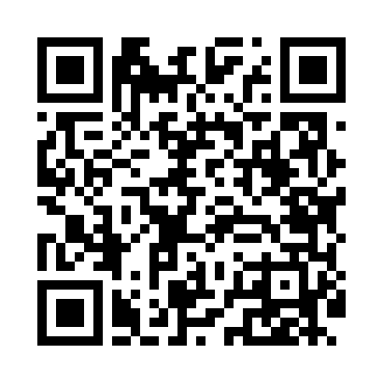
Номер товарно-транспортной накладной: |  |  | Торговый представитель: Kamol aka
Поставщик: Toshkent falcon fly 2 |  |  | Телефон торгового представителя: +998979626299
Дата отгрузки: 19.10.2025 |  |  | Контрагент: Dona zakass
Дата консигнации: |  |  | Адрес:
Доставщик: |  |  | Телефон:
Телефон доставщика:
Время заказа: 19.10.2025 14:55:18
№ | Штрих-код | Название товаров (работ,услуг) | Количество | Количество в кейсе | Цена | Сумма
 |  |  | 7 |  |  | 478000
1 | 6890947564260 | Металлическая подставка для посуды KD17-700,D ish Rack, DB-2-50 | 1 | 1 шт. | 164,000 | 164,000
2 | 6901645309371 | Ошхона учун силикон тўплам SC8009-12P/930 DB- 9-37 | 1 | 1 шт. | 112,000 | 112,000
3 | 6985600102894 | Чайный 2-сорт DB-102-89 | 1 | 1 шт. | 7,000 | 7,000
4 | 6805019698736 | Коврик для ванны, 44×75 см, DB-98-73 | 1 | 1 шт. | 48,000 | 48,000
5 | None | Необичный Чайная ложка 78-22 | 1 | 1 шт. | 30,000 | 30,000
6 | 6915645645056 | Соус учун махсус идиш 7x7x3.8 sm DB-59-15 | 1 | 1 шт. | 9,000 | 9,000
7 | 6057901524528 | Пластмассовая мусорная корзина 6384 DB-152-45 2 | 1 | 1 шт. | 108,000 | 108,000
Итого: 478000

